Solicitud gráfica
 | Área: | Matemáticas |  |  | Fecha:
 | Grado: | 10
 | Título del tema: | Funciones Trigonométricas |  |  | ¿Cuaderno de estudio o recurso? | Cuaderno de Estudio
 | Editor: | Alexander Rincón

 | Código guión o recurso: | MA_10_04_CO | ← Para determinar este código, visite la hoja de Ayuda
 |  |  |  |  | ESPECIFICACIÓN DE ARCHIVOS A ENTREGAR
Núm. | Archivo Shutterstock o ruta en web | Imagen para: | Tipo | Formato | Nombre imagen SMALL | Tamaño imagen SMALL | Nombre imagen ZOOM | Tamaño imagen ZOOM | Descripción | Observaciones
IMG01 | ver observaciones | Cuaderno de Estudio | Ilustración | Horizontal | MA_10_04_CO_IMG01_small | 526 x 370 px | MA_10_04_CO_IMG01_zoom | 800 x 600 px | Shutterstock: 191724428 | 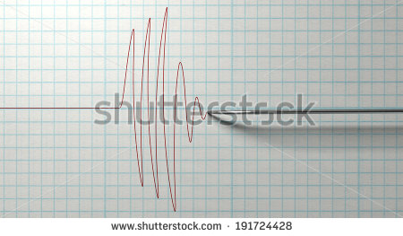
IMG02 | ver observaciones | Cuaderno de Estudio | Ilustración | Horizontal | MA_10_04_CO_IMG02_small | 526 x 370 px | MA_10_04_CO_IMG02_zoom | 800 x 600 px | Circunferencia unitaria en la que se muestra un ángulo y las medidas de un triángulo rectángulo como en la ilustración de referencia.
IMG03 | ver observaciones | Cuaderno de Estudio | Ilustración | Horizontal | MA_10_04_CO_IMG03_small | 526 x 370 px | MA_10_04_CO_IMG03_zoom | 800 x 600 px | http://profesores.aulaplaneta.com/#/cuaderno-estudio?UnidadID=644 cambiar α por θ
IMG04 | ver observaciones | Cuaderno de Estudio | Ilustración | Horizontal | MA_10_04_CO_IMG04_small | 526 x 370 px | MA_10_04_CO_IMG04_zoom | 800 x 600 px | http://profesores.aulaplaneta.com/#/cuaderno-estudio?UnidadID=644 Cambiar α por θ | 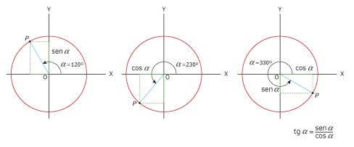
IMG05 | ver observaciones | Cuaderno de Estudio | Ilustración | Horizontal | MA_10_04_CO_IMG05_small | 526 x 370 px | MA_10_04_CO_IMG05_zoom | 800 x 600 px | Shutterstock: 83915149 | 
IMG06 | ver observaciones | Cuaderno de Estudio | Ilustración | Horizontal | MA_10_04_CO_IMG06_small | 526 x 370 px | MA_10_04_CO_IMG06_zoom | 800 x 600 px | Representación gráfica de sen(2), como se muestra en la figura de referencia
IMG07 | ver observaciones | Cuaderno de Estudio | Ilustración | Horizontal | MA_10_04_CO_IMG07_small | 526 x 370 px | MA_10_04_CO_IMG07_zoom | 800 x 600 px | Cambiar θ por x
IMG08 | ver observaciones | Cuaderno de Estudio | Ilustración | Horizontal | MA_10_04_CO_IMG08_small | 526 x 370 px | MA_10_04_CO_IMG08_zoom | 800 x 600 px | Región en el plano, como se muestra en la figura de referencia. Colocar las líneas horizontales a la altura -1 y 1 punteadas.
IMG09 | ver observaciones | Cuaderno de Estudio | Ilustración | Horizontal | MA_10_04_CO_IMG09_small | 526 x 370 px | MA_10_04_CO_IMG09_zoom | 800 x 600 px | Función seno en el intervalo (0,2pi). Incluir los nombres de los ejes coordenados.
IMG10 | ver observaciones | Cuaderno de Estudio | Ilustración | Horizontal | MA_10_04_CO_IMG10_small | 526 x 370 px | MA_10_04_CO_IMG10_zoom | 800 x 600 px | función seno | 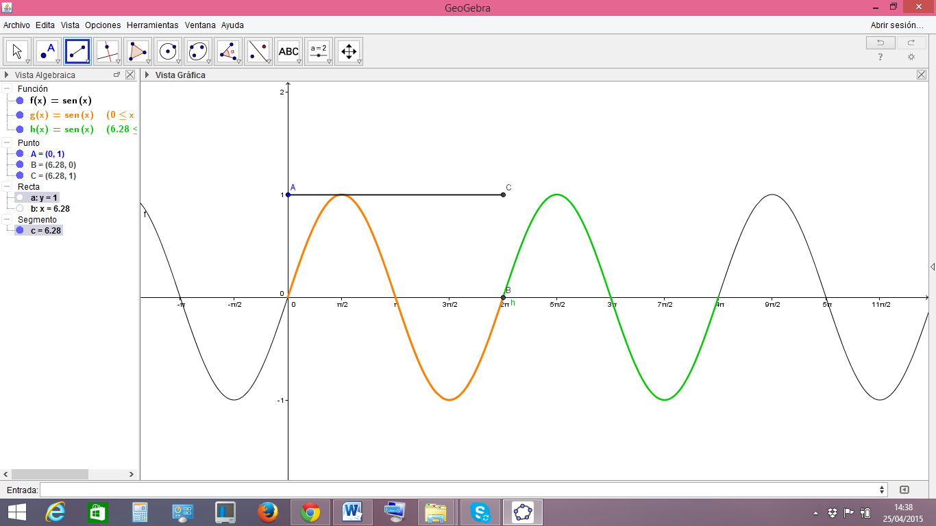
IMG11 | ver observaciones | Cuaderno de Estudio | Ilustración | Horizontal | MA_10_04_CO_IMG11_small | 526 x 370 px | MA_10_04_CO_IMG11_zoom | 800 x 600 px | coseno de un ángulo x, como se muestra en la figura de referencia
IMG12 | ver observaciones | Cuaderno de Estudio | Ilustración | Horizontal | MA_10_04_CO_IMG12_small | 526 x 370 px | MA_10_04_CO_IMG12_zoom | 800 x 600 px | Función coseno entre cero y 2pi
IMG13 | ver observaciones | Cuaderno de Estudio | Ilustración | Horizontal | MA_10_04_CO_IMG13_small | 526 x 370 px | MA_10_04_CO_IMG13_zoom | 800 x 600 px | función coseno. Incluir el nombre de la función cos(x)
IMG14 | ver observaciones | Cuaderno de Estudio | Ilustración | Horizontal | MA_10_04_CO_IMG14_small | 526 x 370 px | MA_10_04_CO_IMG14_zoom | 800 x 600 px | Grafica de la función tangente en el intervalo [0, 2π.]
IMG15 | ver observaciones | Cuaderno de Estudio | Ilustración | Horizontal | MA_10_04_CO_IMG15_small | 526 x 370 px | MA_10_04_CO_IMG15_zoom | 800 x 600 px | Grafica de la función cotangente en el intervalo [0, 2π].
IMG16 | ver observaciones | Cuaderno de Estudio | Ilustración | Horizontal | MA_10_04_CO_IMG16_small | 526 x 370 px | MA_10_04_CO_IMG16_zoom | 800 x 600 px | Grafica de la función secante en el intervalo [0, 2π]
IMG17 | ver observaciones | Cuaderno de Estudio | Ilustración | Horizontal | MA_10_04_CO_IMG17_small | 526 x 370 px | MA_10_04_CO_IMG17_zoom | 800 x 600 px | gráfico de la función secante.
IMG18 | ver observaciones | Cuaderno de Estudio | Ilustración | Horizontal | MA_10_04_CO_IMG18_small | 526 x 370 px | MA_10_04_CO_IMG18_zoom | 800 x 600 px | Función cosecante en el intervalo [0, 2π]
IMG19 | ver observaciones | Cuaderno de Estudio | Ilustración | Horizontal | MA_10_04_CO_IMG19_small | 526 x 370 px | MA_10_04_CO_IMG19_zoom | 800 x 600 px | Función cosecante | 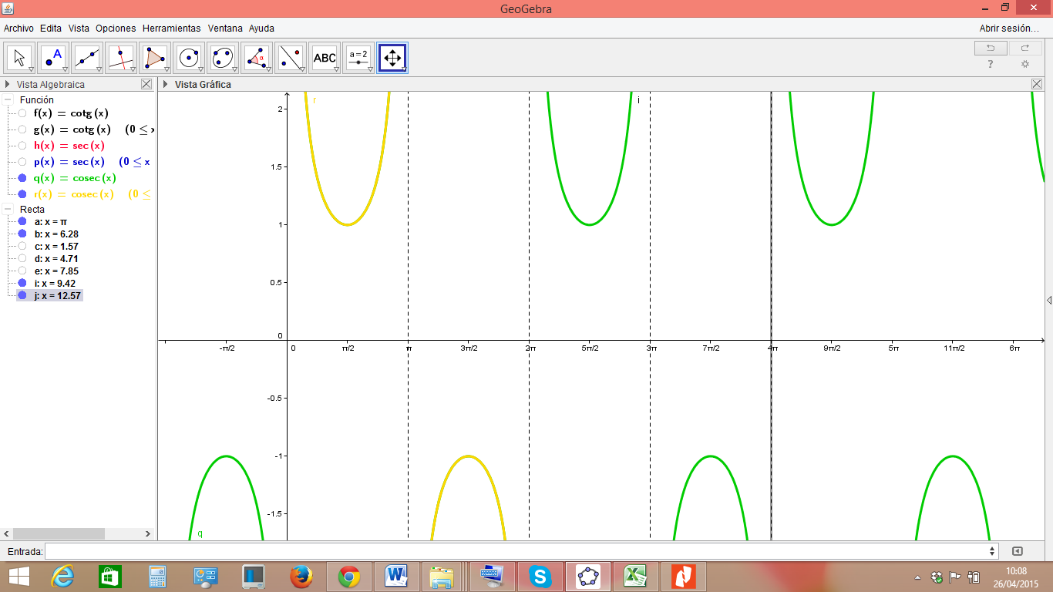
IMG20 | ver observaciones | Cuaderno de Estudio | Ilustración | Horizontal | MA_10_04_CO_IMG20_small | 526 x 370 px | MA_10_04_CO_IMG20_zoom | 800 x 600 px | Shutterstock: 157764617 Dejar únicamente las cuatro primeras ondas. | 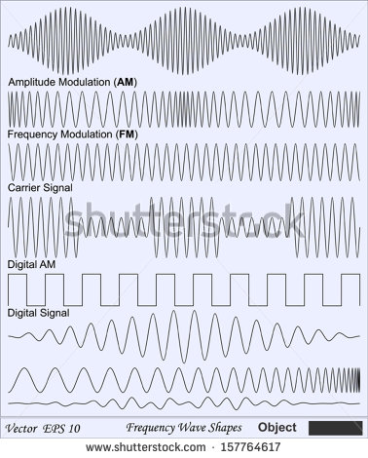
IMG21 | ver observaciones | Cuaderno de Estudio | Ilustración | Horizontal | MA_10_04_CO_IMG21_small | 526 x 370 px | MA_10_04_CO_IMG21_zoom | 800 x 600 px | Agregar los nombres de los ejes, indicar con color verde que la gráfica en verde corresponde a la función: y = senx + 1. En rojo indicar que la gráfica roja corresponde a y = senx. En morado escribir la función y = senx – 1 para indica que corresponde a la gráfica morada.
IMG22 | ver observaciones | Cuaderno de Estudio | Ilustración | Horizontal | MA_10_04_CO_IMG22_small | 526 x 370 px | MA_10_04_CO_IMG22_zoom | 800 x 600 px | Agregar los nombres de los ejes y escribir en azul y = cos x y en rojo y=cos⁡(x+π/6)
IMG23 | ver observaciones | Cuaderno de Estudio | Ilustración | Horizontal | MA_10_04_CO_IMG23_small | 526 x 370 px | MA_10_04_CO_IMG23_zoom | 800 x 600 px | Shutterstock: 70255390 Incluir una línea vertical que separe las dos imágenes reflejadas y nombrarla línea de reflexión | 
IMG24 | ver observaciones | Cuaderno de Estudio | Ilustración | Horizontal | MA_10_04_CO_IMG24_small | 526 x 370 px | MA_10_04_CO_IMG24_zoom | 800 x 600 px | Agregar los nombres de los ejes, escribir las funciones: y = - sen x en rojo y y = sen x en negro. Cambiar la altura de la función a 1
IMG25 | ver observaciones | Cuaderno de Estudio | Ilustración | Horizontal | MA_10_04_CO_IMG25_small | 526 x 370 px | MA_10_04_CO_IMG25_zoom | 800 x 600 px | Agregar los nombres de los ejes y escribir en rojo y = sen x, y en azul y = 3 sen x, y en negro y = 1/3 sen x
IMG26 | ver observaciones | Cuaderno de Estudio | Ilustración | Horizontal | MA_10_04_CO_IMG26_small | 526 x 370 px | MA_10_04_CO_IMG26_zoom | 800 x 600 px | Agregar el nombre de los ejes, en negro debe aparecer la función: y = sen (1/2)x; en rojo la función: y = sen x; en verde debe aparecer la función: y = sen 2x; los colores de las gráficas también se deben mantener.
IMG27 | ver observaciones | Cuaderno de Estudio | Ilustración | Horizontal | MA_10_04_CO_IMG27_small | 526 x 370 px | MA_10_04_CO_IMG27_zoom | 800 x 600 px | Grafica de la función y = 3sen x + 1.
IMG28 | ver observaciones | Cuaderno de Estudio | Ilustración | Horizontal | MA_10_04_CO_IMG28_small | 526 x 370 px | MA_10_04_CO_IMG28_zoom | 800 x 600 px | Gráfico de la función -4cos(x)
IMG29 | ver observaciones | Cuaderno de Estudio | Ilustración | Horizontal | MA_10_04_CO_IMG29_small | 526 x 370 px | MA_10_04_CO_IMG29_zoom | 800 x 600 px | Gráfico de las funciones 2sen(4x-π) y la función 2sen(4x), marcando el desplazamiento de fase desde el origen al punto π/4
IMG30 | ver observaciones | Cuaderno de Estudio | Ilustración | Horizontal | MA_10_04_CO_IMG30_small | 526 x 370 px | MA_10_04_CO_IMG30_zoom | 800 x 600 px

